Vật tư hoàn thiện
 |  |  | Báo giá vật tư hoàn thiện
Thông tin khách hàng: Họ và tên: Minh Số điện thoại: 0911245124 Ngày xuất báo giá: 22/09/2025
STT | Ảnh | Thương hiệu | Tên | SKU | Đơn vị tính | Đơn giá | Khối lượng | Thành tiền
I. Danh sách gạch & ngói |  |  |  |  |  | 90,302,656
1 | 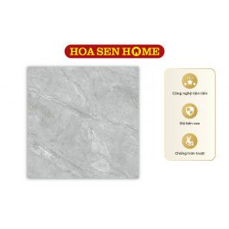 | VICENZA | Gạch bán sứ Vicenza CM8720 800mmx800mm | G02000023 | m² | 204,120 | 48 | 9,797,760
2 | 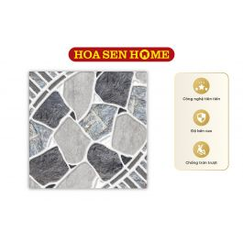 | Royal Hưng Yên | Gạch bán sứ Royal Hưng Yên RB5521 500mmx500mm | G02000025 | m² | 140,400 | 363 | 50,965,200
3 | 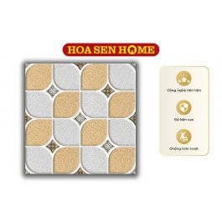 | HOÀNG HÀ | Gạch men Hoàng Hà AN383 300mmx300mm | G01000135 | m² | 156,600 | 63.36 | 9,922,176
4 | 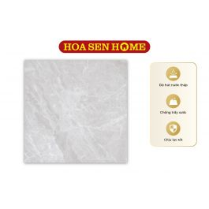 | LUSTRA | Gạch granite LUSTRA INSPA1001000005: 1000mmx1000mm | G17000147 | m² | 389,880 | 8 | 3,119,040
5 | 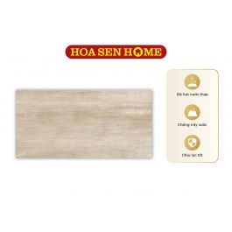 | LUSTRA | Gạch men LUSTRA INCEF0300600018TD: 300mmx600mm | G15000125 | m² | 222,480 | 24.84 | 5,526,403
6 | 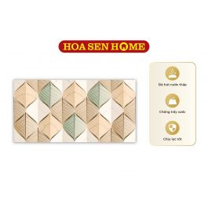 | LUSTRA | Gạch men LUSTRA INCEF0300600003D1: 300mmx600mm | G15000075 | viên | 41,922 | 195 | 8,174,790
7 | 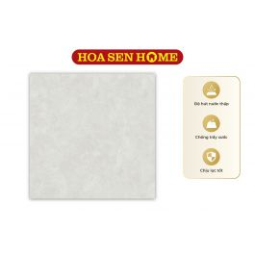 | LUSTRA | Gạch granite LUSTRA INSPA0800800005: 800mmx800mm | G17000157 | m² | 291,384 | 9.6 | 2,797,286
II. Sơn |  |  |  |  |  | 41,304,760
8 |  | DULUX | Sơn nước ngoại thất cao cấp WEATHERSHIELD Bề mặt mờ - BJ8 Màu Pha Dulux (Mã màu: #ffffff - Dung tích: 5L) | K02000233 | Lon | 2,100,350 | 8 | 16,802,800
9 |  | TOA | Sơn nước ngoại thất 4 Seasons Satin Glo High Sheen Siêu Bóng Màu Pha TOA (Mã màu: #feffff - Dung tích: 18L) | K02000124 | Thùng | 3,500,280 | 7 | 24,501,960
III. Danh sách thiết bị vệ sinh
IV. Danh sách tôn
V. Vật tư hoàn thiện |  |  |  |  |  | 2,334,169,680
10 |  | Không có | Hàng rào |  | m2 | 1,150,000 | 50 | 57,500,000
11 |  | Không có | Trần thạch cao |  | m2 | 150,000 | 480 | 72,000,000
12 |  | Không có | Cửa cổng |  | m2 | 2,500,000 | 10 | 25,000,000
13 |  | Không có | Lam trang trí |  | m2 | 1,450,000 | 10 | 14,500,000
14 |  | Không có | lan can cầu thang |  | m2 | 800,000 | 6 | 4,800,000
15 |  | Không có | Gạch lát vệ sinh (nhám) 300x600 |  | m² | 271,000 | 87.1 | 23,604,100
16 |  | Không có | Gạch lát nền 600x600 |  | m² | 284,000 | 28.62 | 8,128,080
17 |  | Không có | Đá granite |  | m² | 1,600,000 | 120.64 | 193,024,000
18 |  | Không có | Gạch vân gỗ |  | m² | 674,000 | 872 | 587,728,000
19 |  | Không có | Gạch ốp vệ sinh 300x600 |  | m² | 271,000 | 397 | 107,587,000
20 |  | Không có | Bồn tắm |  | Cái | 17,500,000 | 1 | 17,500,000
21 | 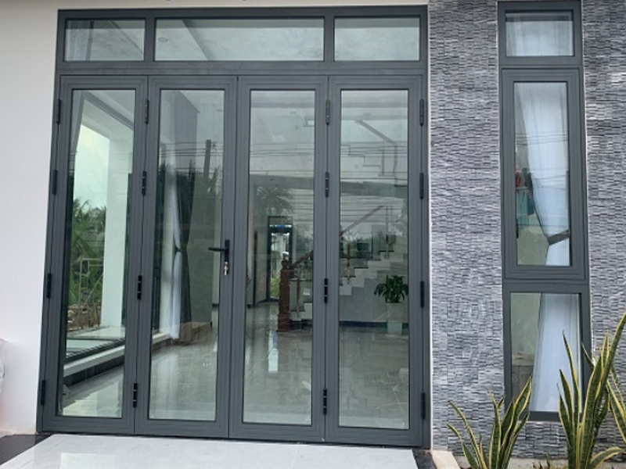 | Không có | Cửa đi 4 cánh |  | m² | 2,500,000 | 193 | 482,500,000
22 | 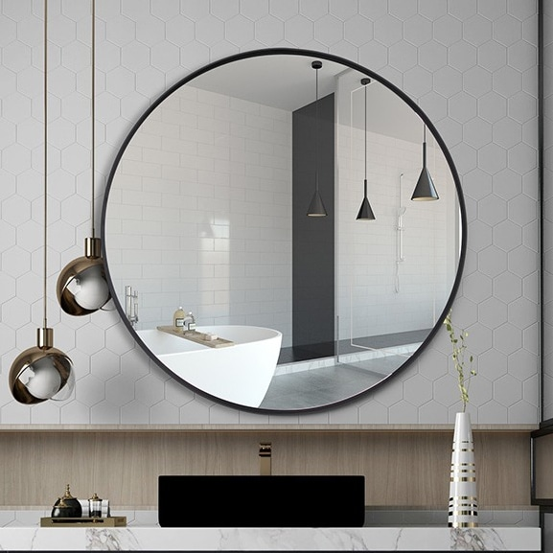 | Không có | Gương soi |  | Bộ | 693,000 | 6 | 4,158,000
23 |  | Không có | Bồn vệ sinh kèm vòi xịt |  | Bộ | 3,150,000 | 6 | 18,900,000
24 |  | Không có | Lavabo (kèm phụ kiện) |  | Bộ | 2,650,000 | 6 | 15,900,000
25 |  | Không có | Vòi tắm hoa sen nóng lạnh |  | Bộ | 4,300,000 | 6 | 25,800,000
26 | 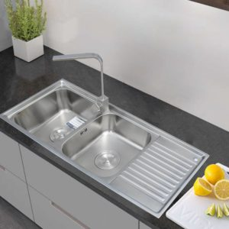 | Không có | Chậu rửa INOX cao cấp 105 Toàn Mỹ: 1050mmx440mmx220mm |  | Bộ | 2,680,000 | 1 | 2,680,000
27 |  | Không có | Sơn lót nội thất |  | Kg | 312,550 | 373 | 116,581,150
28 |  | Không có | Sơn phủ nội thất |  | Kg | 312,550 | 617 | 192,843,350
29 |  | Không có | Dây điện |  | m | 52,990 | 1000 | 52,990,000
30 | 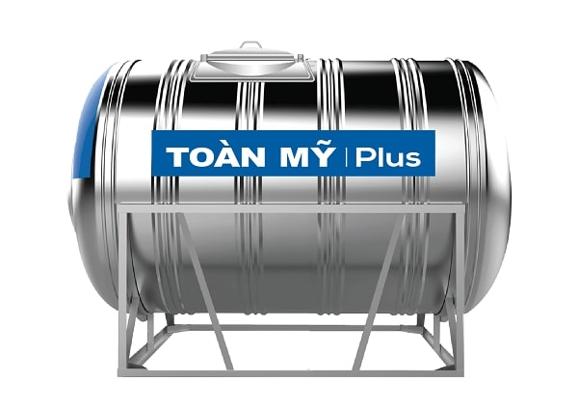 | Không có | Bồn nước |  | Cái | 13,580,000 | 1 | 13,580,000
31 | 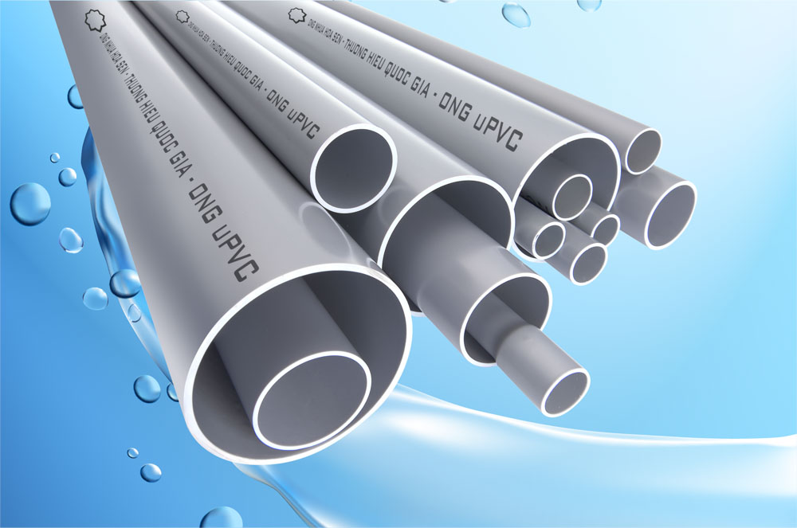 | Không có | Ống nhựa |  | m | 28,400 | 1000 | 28,400,000
32 | 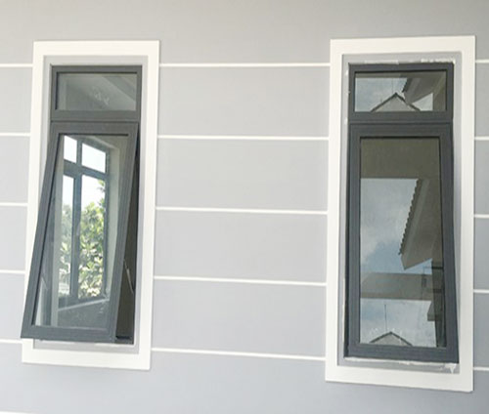 | Không có | Cửa sổ 1 cánh |  | m² | 2,500,000 | 40.56 | 101,400,000
33 | 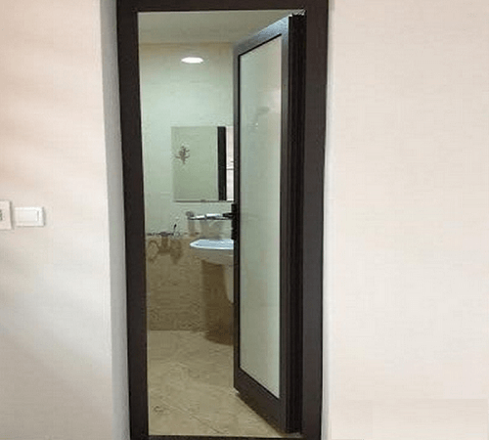 | Không có | Cửa đi vệ sinh 1 cánh |  | m² | 2,200,000 | 30.03 | 66,066,000
34 |  | Không có | Cửa đi 1 cánh |  | m² | 2,500,000 | 40.4 | 101,000,000
Tổng giá: |  |  |  |  |  |  |  | 2,465,777,096

